Лист1
 | Торговое освещение

Изображение | Название | Потребление | Аналог ЛН | Напряжение | Световой поток | Размеры | Цена
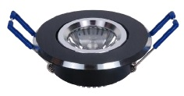 | LS-SV-001 | 1W | 10W | AC90-265V | 90Лм | Ø69x28 мм, монтажное отверстие Ø55 мм | 150.00
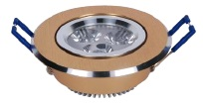 | LS-SV-002 | 3W | 35W | AC90-265V | 280Лм | Ø87x33 мм, монтажное отверстие Ø75 мм | 180.00
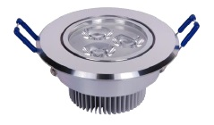 | LS-SV-005 | 3W | 35W | AC90-265V | 280Лм | Ø87x45 мм, монтажное отверстие Ø75 мм | 180.00
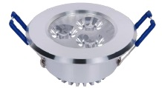 | LS-SV-006 | 3W | 35W | AC90-265V | 280Лм | Ø79x28 мм, монтажное отверстие Ø65 мм | 190.00
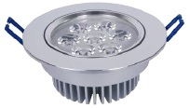 | LS-SV-003 | 5W | 50W | AC90-265V | 460Лм | Ø110x49 мм, монтажное отверстие Ø95 мм | 320.00
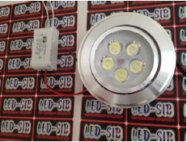 | LS-SV-008 | 5W | 50W | AC90-265V | 450Лм | Ø110x49 мм, монтажное отверстие Ø95 мм | 320.00
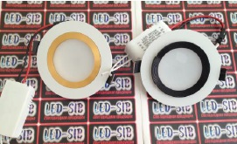 | LS-SV-011 | 4W | 40W | AC90-265V | 360Лм | Ø100x16 мм, монтажное отверстие Ø70 мм | 410.00
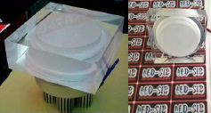 | LS-SV-010 | 7W | 60W | AC90-265V | 560Лм | 90x90х70 мм, монтажное отверстие Ø70 мм | 550.00
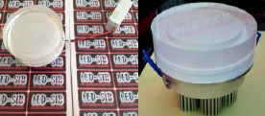 | LS-SV-009 | 7W | 60W | AC90-265V | 560Лм | Ø90х70 мм, монтажное отверстие Ø70 мм | 590.00
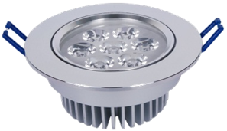 | LS-SV-013 | 7W | 60W | AC90-265V | 630Лм | Ø110x49 мм, монтажное отверстие Ø95 мм | 370.00
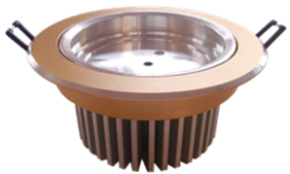
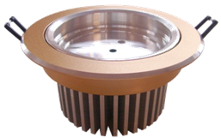 | LS-SV-004 | 9W | 90W | AC90-265V | 810Лм | Ø135x75 мм, монтажное отверстие Ø118 мм | 510.00
 | LS-SV-014 | 12W | 120W | AC90-265V | 1080 Лм | Ø135x75 мм, монтажное отверстие Ø118 мм | 610.00
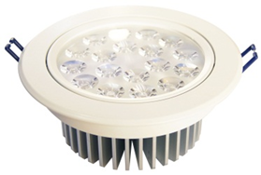 | LS-SV-012 | 15W | 150W | AC90-265V | 1350 Лм | Ø160x71 мм, монтажное отверстие Ø145 мм | 790.00
 | LS-SV-015 | 18W | 180W | AC90-265V | 1620 Лм | Ø160x71 мм, монтажное отверстие Ø145 мм | 890.00
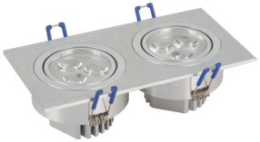 | LS-SV-016 | 6W | 60W | AC90-265V | 540 Лм | Ø 175*92*45мм, монтажное отверстие Ø165*85 мм | 450.00
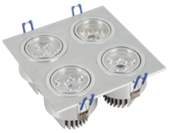
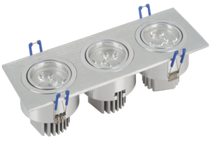 | LS-SV-017/3 | 9W | 90W | AC90-265V | 810 Лм | Ø255*92*45 мм, монтажное отверстие Ø245*85 мм | 620.00
 | LS-SV-017/4 | 12W | 120W | AC90-265V | 1080 Лм | Ø175*175*45 мм, монтажное отверстие Ø165*165 мм | 820.00
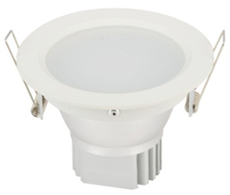 | LS-SV-018 | 3W | 30W | AC90-265V | 270 Лм | Ø108*76 мм, монтажное отверстие Ø100 мм | 210.00
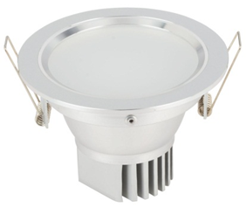 | LS-SV-017 | 5W | 50W | AC90-265V | 450 Лм | Ø144*76 мм, монтажное отверстие Ø130 мм | 330.00
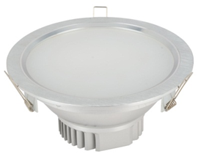 | LS-SV-019 | 7W | 70W | AC90-265V | 630 Лм | Ø179*76 мм, монтажное отверстие Ø160 мм | 470.00
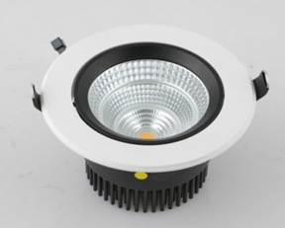 | LS-SV-022 | 15W | 150W | AC90-265V | 1350 Лм |  | 960.00
 | LS-SV-023 | 20W | 200W | AC90-265V | 1800 Лм |  | 1,430.00
 | LS-SV-024 | 30W | 300W | AC90-265V | 2700 Лм |  | 1,990.00
 | LS-SV-025 | 12W | 120W | AC90-265V | 1080 Лм |  | 965.00
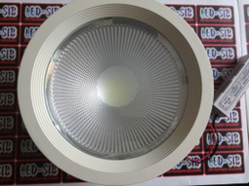 | LS-SV-026 | 18W | 180W | AC90-265V | 1620 Лм |  | 1,190.00 | 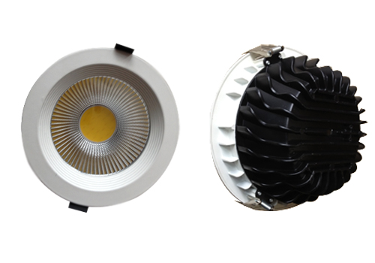
 | LS-SV-027 | 30W | 300W | AC90-265V | 2700 Лм |  | 2,170.00
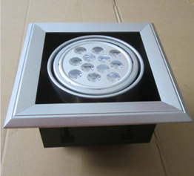 | LS-SV-020 | 12W | 120W | AC90-265V | 1080 Лм | 200х200х130 мм | 980.00
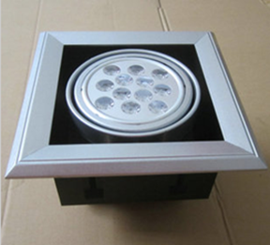 | LS-SV-021 | 18W | 180W | AC90-265V | 1620 Лм | 200х200х130 мм | 1,390.00 | 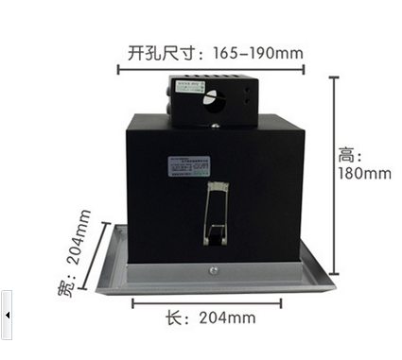
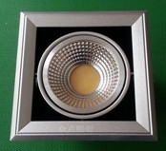 | LS-SV-034 | 15W | 150W | AC90-265V | 1350 Лм | 170*170 мм, монтажное отверстие 140*140 мм | 1,150.00
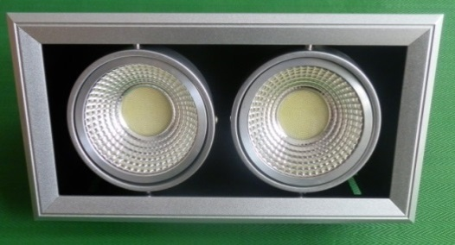 | LS-SV-035 | 2*15W | 300W | AC90-265V | 2700 Лм | 170*315 мм, монтажное отверстие 140*285 мм | 2,100.00
 | LS-SV-036 | 3*15W | 450W | AC90-265V | 4050 Лм | 170*430 мм, монтажное отверстие 140*140 мм | 2,800.00
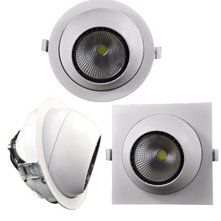 | LS-SV-037 | 25W | 250W | AC90-265V | 2250 Лм | 170*125 мм | 1,800.00
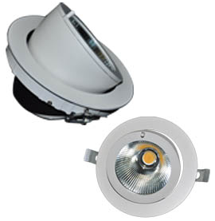 | LS-SV-038 | 12W | 120W | AC90-265V | 1080 Лм | 155*115 мм, монтажное отверстие Ø145 мм | 1,170.00
 | LS-SV-039 | 25W | 250W | AC90-265V | 2250 Лм | 190*160 мм, монтажное отверстие Ø175 мм | 1,750.00
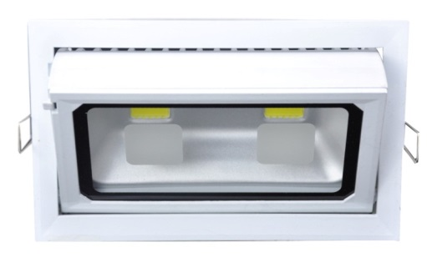 | LS-SV-040 | 20W | 200W | AC90-265V | 1800 Лм | 230*145*55 мм | 1,500.00
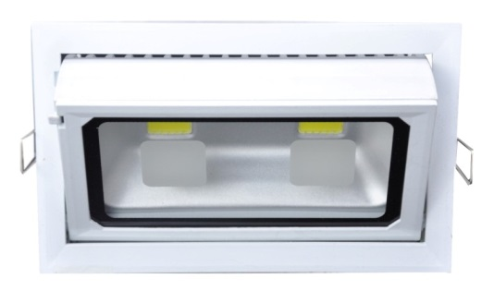 | LS-SV-041 | 40W | 400W | AC90-265V | 3600 Лм | 230*145*90 мм | 2,390.00
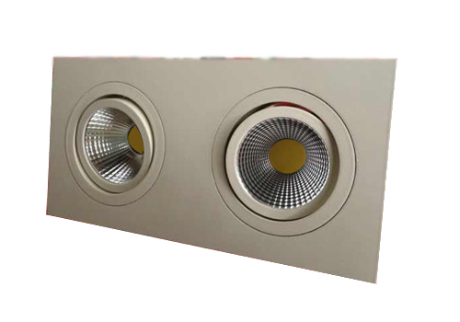 | LS-SV-030 | 2*5W | 100W | AC90-265V | 800 Лм | 198*98*57 мм, монтажное отверстие 180*180 мм | 1,190.00 | 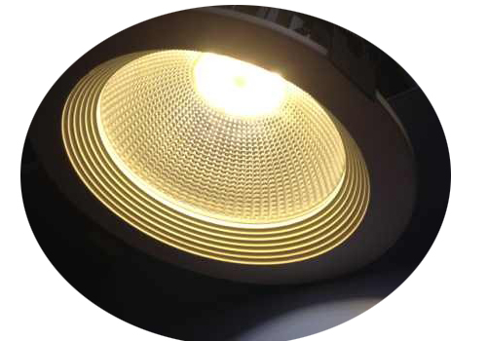
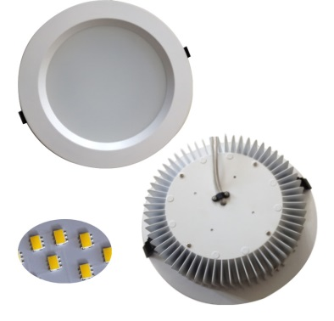 | LS-SV-031 | 12W | 120W | AC90-265V | 800 Лм | Ø180*60 мм, монтажное отверстие Ø170 мм | 770.00
 | LS-SV-032 | 20W | 200W | AC90-265V | 1800 Лм | Ø197*60 мм, монтажное отверстие Ø185 мм | 1,150.00 | 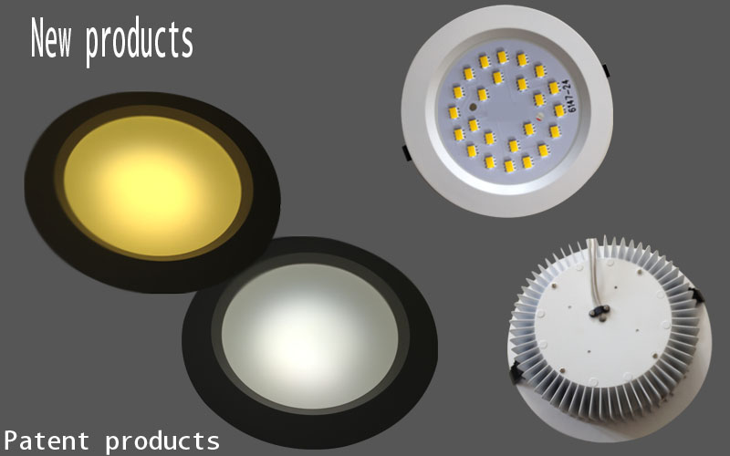
 | LS-SV-033 | 30W | 300W | AC90-265V | 2400 Лм | Ø247*60 мм, монтажное отверстие Ø225 мм | 1,790.00
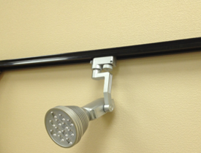 | ZS07-12W silver | 12W | 120W | AC90-265V | 1080 Лм |  | 970.00
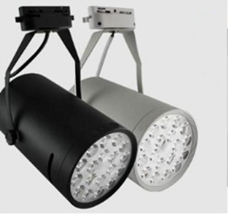 | LS-SV-028 | 18W | 180W | AC90-265V | 1620 Лм |  | 1,390.00
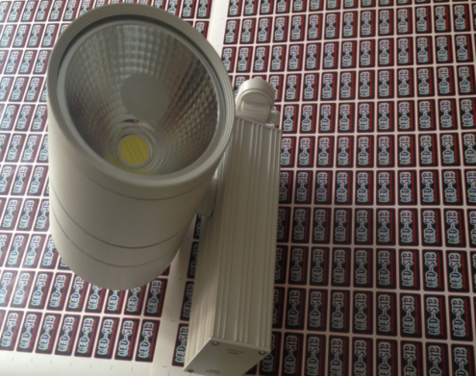 | LS-SV-029 | 30W | 300W | AC90-265V | 2600 Лм |  | 1,990.00
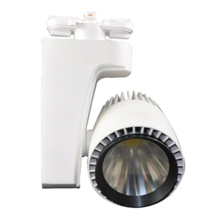 | LS-SV-042 | 20W | 200W | AC90-265V | 1800 Лм | 100*130мм | 1,700.00
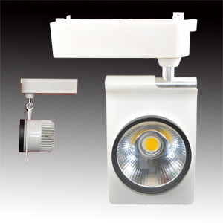 | LS-SV-043 | 20W | 200W | AC90-265V | 1800 Лм | 145*95*95 мм | 1,400.00
 | LS-SV-044 | 30W | 300W | AC90-265V | 2700 Лм | 185*125*115 мм | 1,900.00
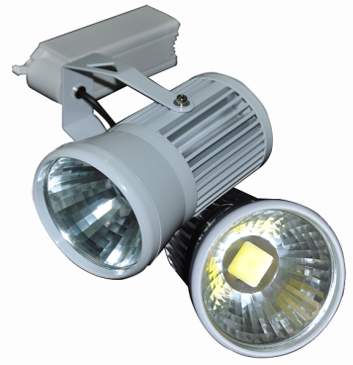 | LS-SV-045 | 20W | 200W | AC90-265V | 1800 Лм | 110*170 мм | 1,290.00
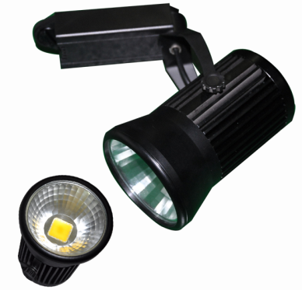 | LS-SV-046 | 20W | 200W | AC90-265V | 1800 Лм | 110*160 мм | 1,290.00
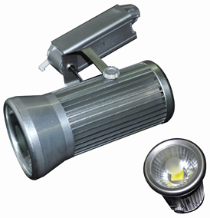 | LS-SV-047 | 30W | 300W | AC90-265V | 2700 Лм | 110*210 мм | 1,600.00
 | LS-SV-048 |  |  | AC90-265V |  | Шинопровод алюминиевый двухфазный 1000*40*20 мм/цвет черный | 165.00
 | LS-SV-057 |  |  | AC90-265V |  | Шинопровод алюминиевый двухфазный 1000*40*20 мм/цвет белый | 165.00
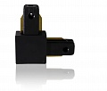 | LS-SV-049 |  |  | AC90-265V |  | Соединитель для шинопровода угловой двухфазный (черный) | 80.00
 | LS-SV-050 |  |  | AC90-265V |  | Соединитель для шинопровода двухфазный прямой (черный) | 80.00
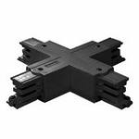 | LS-SV-051 |  |  | AC90-265V |  | Соединитель для шинопровода X-образный (черный) | 80.00
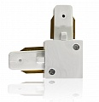 | LS-SV-052 |  |  | AC90-265V |  | Соединитель для шинопровода двухфазный угловой (белый) | 80.00
 | LS-SV-053 |  |  | AC90-265V |  | Соединитель для шинопровода двухфазный прямой (белый) | 80.00
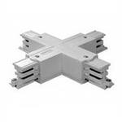 | LS-SV-054 |  |  | AC90-265V |  | Соединитель для шинопровода X-образный (белый) | 80.00
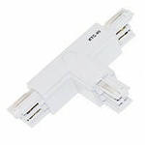 | LS-SV-055 |  |  | AC90-265V |  | Соединитель для шинопровода Т-образный (белый) | 80.00
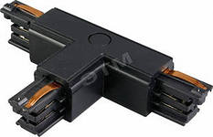 | LS-SV-056 |  |  | AC90-265V |  | Соединитель для шинопровода Т-образный (черный) | 80.00
Изображение | Название | Потребление | Аналог | Напряжение | Световой поток | Размеры | Цена

К НАЧАЛУ |  |  |  |  |  |  | К НАЧАЛУ

